2026姫路300（はりいち）
BRM425近畿300km姫路 播磨一周（はりいち）

 | ポイント | 方向 | 道路 | 区間 | 合計 | 備考 | ＰＣ開閉時間 （6時スタート）
1 | スタート ウインク球場西側 公園 | 直進 | 市道 | 0.0 | 0.0 | 公園の出口から右方向へ
2 | 十字路 S | 左折 | 市道（中央大路） | 0.3 | 0.3
3 | 今在家東 S | 右折 | 国道250号 | 2.6 | 2.9 | 国道に出て海沿いへ
4 | 相生産業高校 S | 左折 | 県道568号→県道458号 | 27.8 | 30.7 | 250号から逸れて、引き続き海沿いを進む
5 | ┥字路 | 左折 | 市道 | 13.0 | 43.7
6 | （通過チェック・フォトコントロール）① 赤穂御崎公園 | 左側 | 駐車場内 | 0.6 | 44.3 | 公園(駐車場)は進行方向に向かって左側、奥。科案内図『瀬戸内国立公園赤穂岬・福浦園地』もしくは、道路右側、看板『恋人の聖地赤穂岬・桃井ミュージアム』と自転車の写真をとる。 公園付近に来たことが分かる写真ならOKとします。
7 | 朝日町 S | 左折 | 市道 | 2.8 | 47.1
8 | 十字路 S | 右折 | 県道459号 | 0.4 | 47.5 | ここから千種川の東岸沿いを進む
9 | ┤字路 | 左折 | 市道→県道525号 | 7.9 | 55.4
10 | T字路 | 左折 | 県道450（国道２号重複区間） | 6.0 | 61.4 | 信号まで歩道推奨
11 | 有年原 Ｓ | 右折 | 県道450号→国道373号 | 0.3 | 61.7 | ファミリーマート手前で右折、この後しばらく道なり
12 | 上月三差路 S | 左折 | 国道179号 | 20.5 | 82.2
13 | 金屋橋 S | 右折 | 県道124号 | 1.0 | 83.2
14 | T字路 | 右折 | 県道365号 | 2.6 | 85.8
15 | ┤字路 | 左折 | ― | 4.7 | 86.9 | ここから天文台への登り、勾配がきつめです(10％前後が続く！)
16 | ┤字路 | 左折 | ― | 2.6 | 89.5 | 山頂までもう少し！
17 | （通過チェック・フォトコントロール）② 西はりま天文台 | 左側 | 敷地内 | 0.6 | 90.1 | 天文台を背景に自転車の写真を撮影すること。後、来た道を引き返す。 天文台の近くまでは入れないので注意
18 | T字路 | 左折 | 県道8号 | 0.7 | 90.8 | 下り対向車注意
19 | 十字路 | 右折 | 県道240号 | 3.3 | 94.1
20 | T字路 | 左折 | 国道179号 | 1.2 | 95.3 | この前後で少しだけ岡山県を通ります
21 | ┤字路 | 左折 | 県道53号→県道72号 | 3.6 | 98.9 | 再び千種川を遡上します
22 | PC1 ローソン千種黒土店 | 右側 | 国道429号 | 22.2 | 121.1 | レシートを取得。語、直進。 付近の「エーガイヤちくさ」のレシート（食堂など）でも可 | 04/25 09:34 ～ 14:04
23 | 室橋東詰 S | 右折 | 国道429号 | 0.1 | 121.2
24 | 千種S | 右折 |  |  | 122.6 | 烏ヶ乢トンネルまで緩やかな上り。
25 | 斉木口S | 右折 | 国道29号 | 11.3 | 132.5 | 国道29号を南下
26 | 東市場 S | 左折 | 県道8号 | 9.9 | 142.4 | ここから峰山高原・砥峰高原方面へ。石垣で築かれた棚田が点在。150㎞付近から勾配がきつくなってきます。坂の辻峠まで3㎞の平均斜度は10％強！
27 | ┤字路 | 左折 | 大川内高原ライン | 12.2 | 154.6 | (注)下り途中、見逃し注意。坂の辻峠のピーク(△153.3km)から少し下った後、峰山高原リゾート方面へ再び上る！。
28 | （通過チェック・フォトコントロール）③ 峰山高原ゲート | 折り返し | 大川内高原ライン | 3.9 | 158.5 | 『峰山高原ゲート』と自転車の写真を撮影し、来た道を引き返す。
29 | ┤字路 | 左折 | 大川内高原ライン | 4.0 | 158.6 | 砥峰高原方面へ。下り時、対向車注意。
30 | T字路 | 右折 | 大川内高原ライン | 3.8 | 162.4
31 | （通過チェック・フォトコントロール）④ 砥峰高原 | 直進 | 大川内高原ライン | 1.7 | 164.1 | 木製標識『砥峰高原』と自転車の写真を撮る。来たことが分かる写真ならOK。左折して少し行くと映画の撮影記念舞台地があります。とのみね自然交流館トイレ有。自販機はない。
32 | T字路 | 右折 | 県道39号 | 0.3 | 164.4 | ここから勾配きつめの下り、コントロールできるスピードで！
33 | 十字路 | 右折 | 県道404号 | 10.0 | 174.4 | 右折直後のエネオス隣にヤマザキショップ（Google情報で18:00まで）
34 | ┤字路 | 左折 | 市道→県道８号 | 6.6 | 181.0 | 線路（播但線）を超えて寺前橋を渡る。
35 | 福本東 S | 左折 | 県道８号 | 2.9 | 183.9 | 交差点に向かって右側にローソン
36 | 神崎総合病院前 S | 右折 | 県道８号 | 1.1 | 185.0
37 | ト字路 | 右折 | 県道８号 | 6.1 | 191.1 | 川を渡ったら少し登ります(高坂峠)。トンネルをぬけて左側に松か井の水（まつかいのみず）公園で湧水が飲めます(自己判断で)。
38 | 寺内 S | 右折 | 国道427号 | 8.3 | 199.4 | 以降は概ね平坦基調です
39 | 高岸 S | 右折 | 国道427号 | 3.2 | 202.6
40 | 春日橋東詰 S | 左折 | 国道427号→市道 | 12.9 | 212.3
41 | 十字路 S | 左折 | 県道54号 | 1.9 | 214.2 | 西脇市街地。
42 | 十字路 S | 左折 | 国道175号 | 1.1 | 215.3 | 通称「イナゴ（国道175）」を少しだけ走る
43 | 上戸田 S | 右折 | 県道566号→県道311号 | 0.5 | 215.8 | 播州清水寺方面へ
44 | ┤字路 | 左折 | 市道 | 12.1 | 227.9 | ※看板『西国二十五番霊場 清水寺』
45 | PC2 播州清水寺入口 | 折り返し | 市道 | 0.1 | 228.0 | 看板『西国二十五番霊場 清水寺』、標識『↖清水寺』等、料金ゲート手前までで来たことが分かる物と自転車の写真を撮影。17時(閉門時)以降ゲートが柵で閉鎖される。 | 04/25 12:45～ 21:12
46 | T字路 | 右折 | 県道311号 | 0.1 | 228.1
47 | ┤字路 | 左折 | 県道313号 | 1.5 | 229.6
48 | 黒谷 S | 右折 | 市道 | 5.9 | 235.5 | 東条湖のそばを抜けます。アップダウン有。
49 | 天神西 S | 右折 | 県道75号 | 1.8 | 237.3
50 | 新定 S | 左折 | 県道144号 | 4.6 | 240.1
51 | 桾原 S | 右折 | 県道20号 | 4.1 | 244.2
52 | 本町１丁目 S | 右折 | 県道20号 | 9.7 | 253.9
53 | 福井 S | 右折 | 県道20号 | 1.3 | 255.2
54 | 花尻１丁目 S | 左折 | 市道 | 3.0 | 258.2 | ここからしばらく道が細いですが、対向車に注意。
55 | T字路 | 右折 | 市道 | 0.2 | 258.4
56 | Y字路 | 左折 | 市道 | 0.2 | 258.6
57 | ┤字路 | 左折 | 市道 | 0.5 | 258.7 | ※目印 左側に小さい祠 工場や養鶏場を抜けていきます。
58 | Y字路 | 右折 | 市道 | 2.7 | 261.4
59 | 十字路 | 右折 | 市道 | 1.0 | 262.4
60 | T字路 | 右折 | 県道65号→県道148号 | 0.3 | 262.7
61 | 上神田 S | 左折 | 県道84号 | 1.2 | 263.9
62 | 天満大池 S | 左折 | 県道384号 | 3.1 | 267.0
63 | （通過チェック・フォトコントロール）⑤ にじいろふぁ～みん（天満大池） | 折り返し | 県道384号 | 4.6 | 267.3 | 看板『にじいろふぁ～みん』、もしくは標識『稲美町天満大池公園→』と自転車の写真を撮る。敷地奥に天満大池の看板あり
64 | 里下新田 S | 右折 | 県道79号 | 8.2 | 275.5 | 加古川を渡った直後
65 | 十字路 | 左折 | 県道65号 | 1.6 | 277.1
66 | PC3 ローソン加古川平荘小畑店 | 左側 | 県道65号 | 0.7 | 277.8 | レソートを取得後、来た道を戻る。 | 04/25 14:19～04/26 00:32
67 | 十字路 | 右折 | 県道387号→市道 | 0.3 | 278.1 | 左側に平荘湖
68 | 十字路 | 右折 | 市道 | 3.4 | 281.5
69 | 十字路 | 左折 | 県道388号 | 2.3 | 283.8
70 | 十字路 | 左折 | 県道389号 | 1.1 | 284.9
71 | T字路 | 右折 | 西国街道 | 0.4 | 285.3
72 | ┤字路 | 左折 | 市道→県道392号 | 0.3 | 285.6 | 国道２号線と踏切を横断します
73 | Y字路 | 右折 | 県道392号 | 0.3 | 285.9
74 | （通過チェック・フォトコントロール）⑥ 生石神社（石の宝殿） | 右側 | 県道392号 | 0.9 | 286.8 | 鳥居、石碑『石宝殿』、掲示板『生石神社』いずれかと自転車の写真を撮影。後、直進。
75 | 十字路 S | 右折 | 市道 | 1.9 | 287.8 | 新幹線の高架を超えて右折する
76 | T字路 | 右折 | 県718→国250→姫路313 | 0.8 | 288.6
77 | 妻鹿 S | 右折 | 姫路市道313号 | 9.0 | 297.6
78 | 中島2丁目 S | 右折 | 国道250号 | 1.5 | 299.1 | 国道250号に出ます
79 | 中島 S | 右折 | 市道（駅南大路） | 0.5 | 299.6
80 | 十字路 | 左折 | 市道（市役所北通り） | 2.4 | 302.0
81 | 十字路 | 左折 | 市道 | 0.3 | 302.3
82 | ゴール レンタルスペースアイリス | 右側 | 市道 | 0.1 | 302.4 | お疲れさまでした。自転車を駐輪スペースに置き、入室してください。ゴール時間は自己申告とします。 | 04/25 15:00～04/26 02:00

 | （通過チェック・フォトコントロール①) 赤穂御崎公園 |  |  |  |  | （通過チェック・フォトコントロール）③ 峰山高原ゲート
 | ※もしくは付近の桃井ミュージアム案内の写真でも可としますが、撮影時に交通の妨げとならないよう十分に注意してください
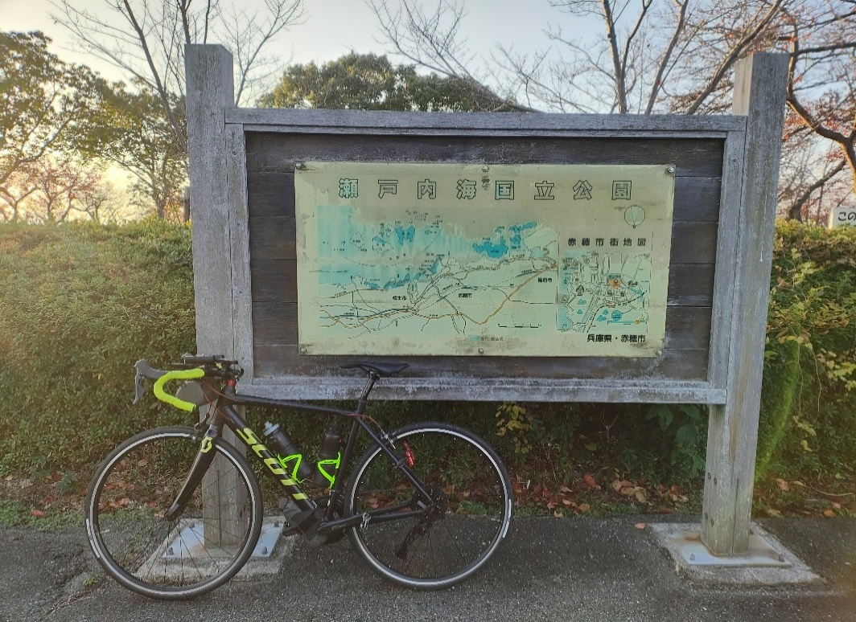
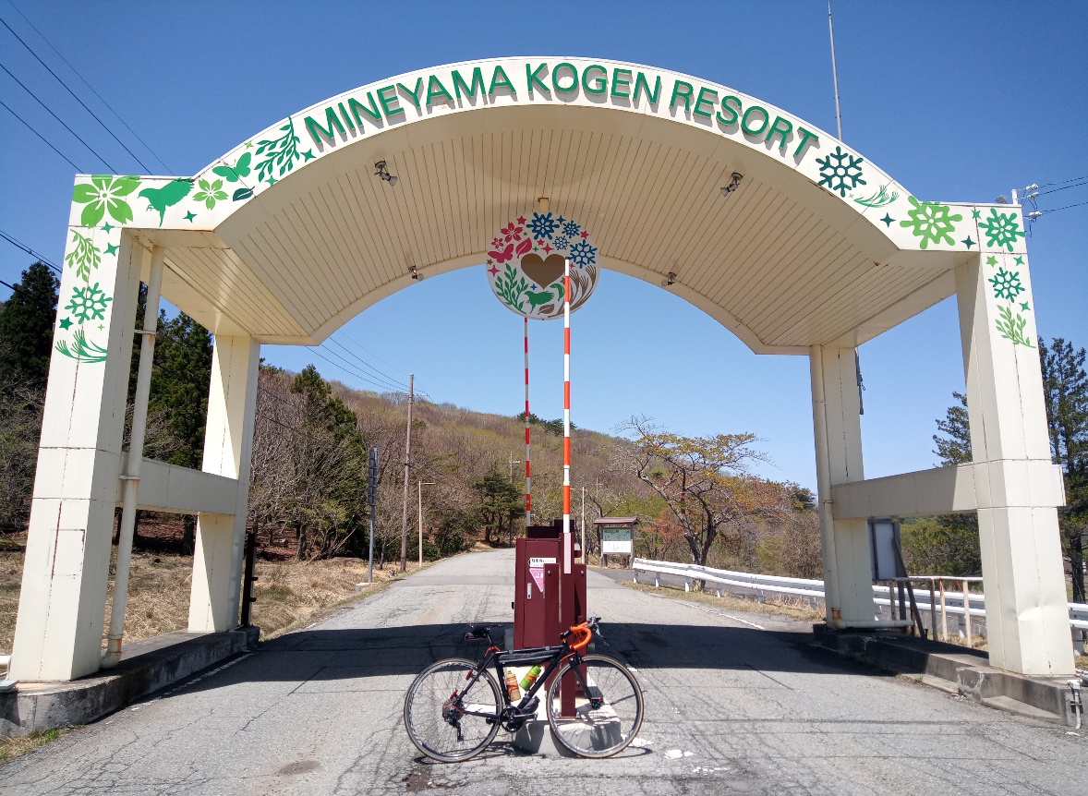

 |  |  | （通過チェック・フォトコントロール②) 西はりま天文台
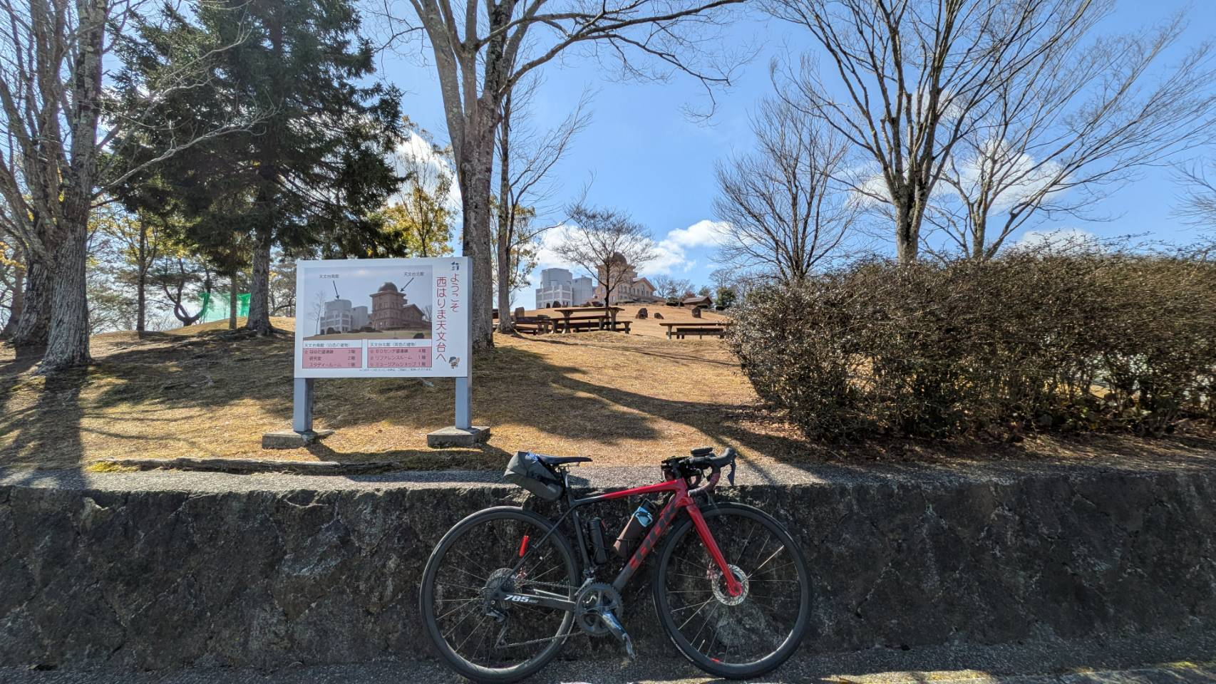

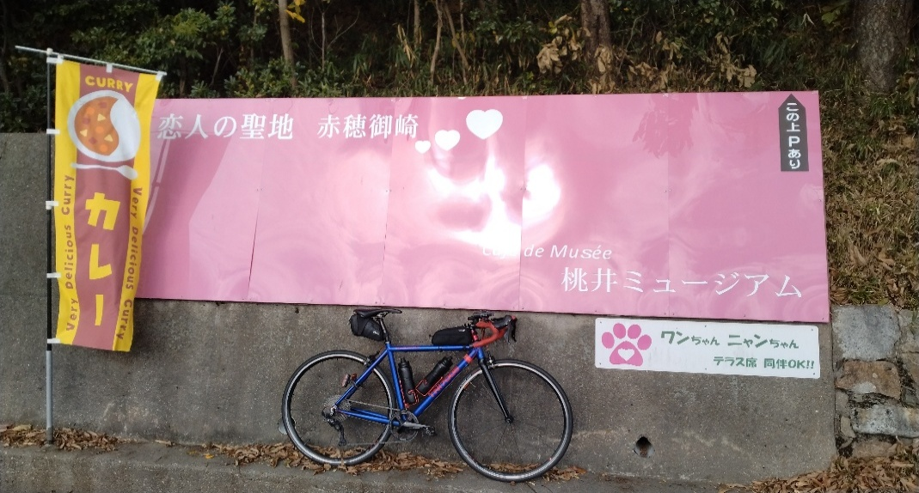

 |  |  |  |  |  | （通過チェック・フォトコントロール）⑤ にじいろふぁ～みん（天満大池）
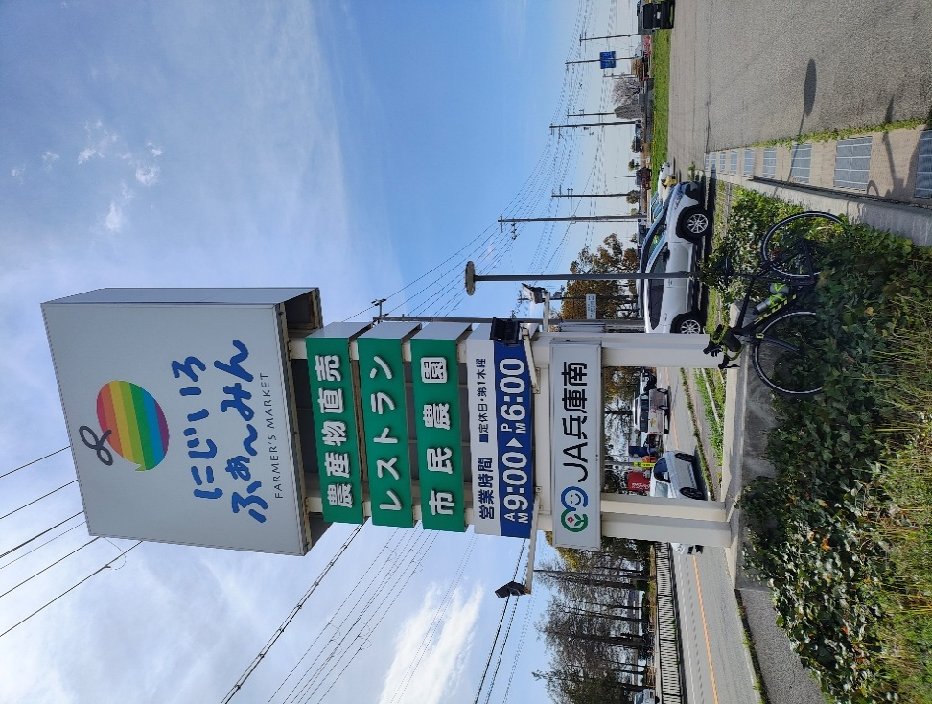
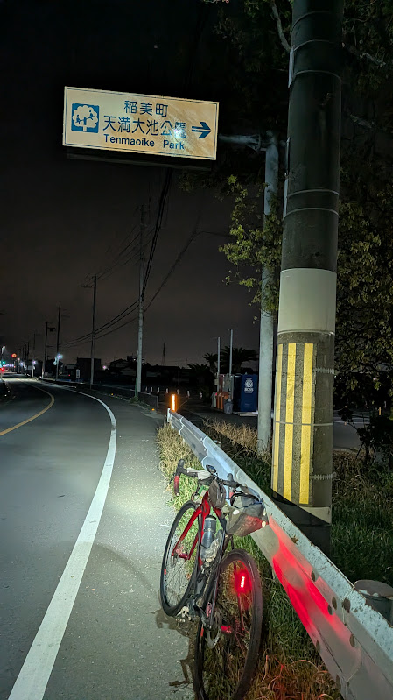
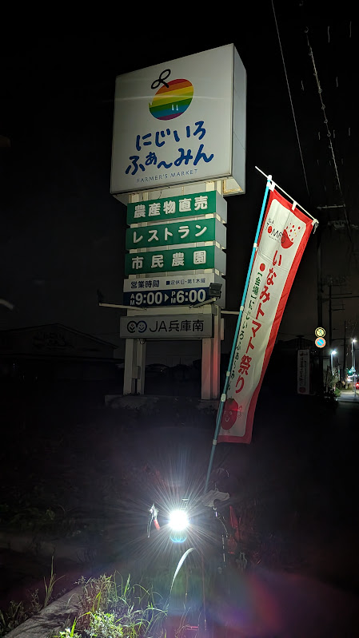

 | （通過チェック・フォトコントロール）④ 砥峰高原（来たことがわかればOK） |  | PC2 播州清水寺

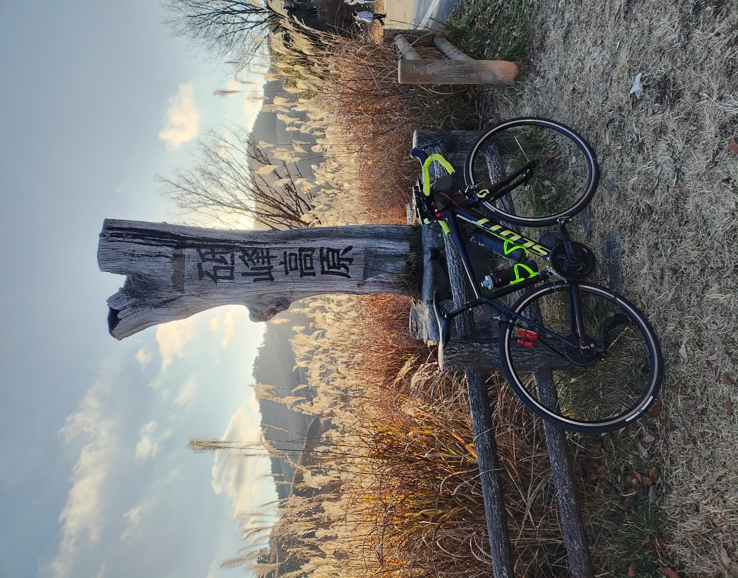
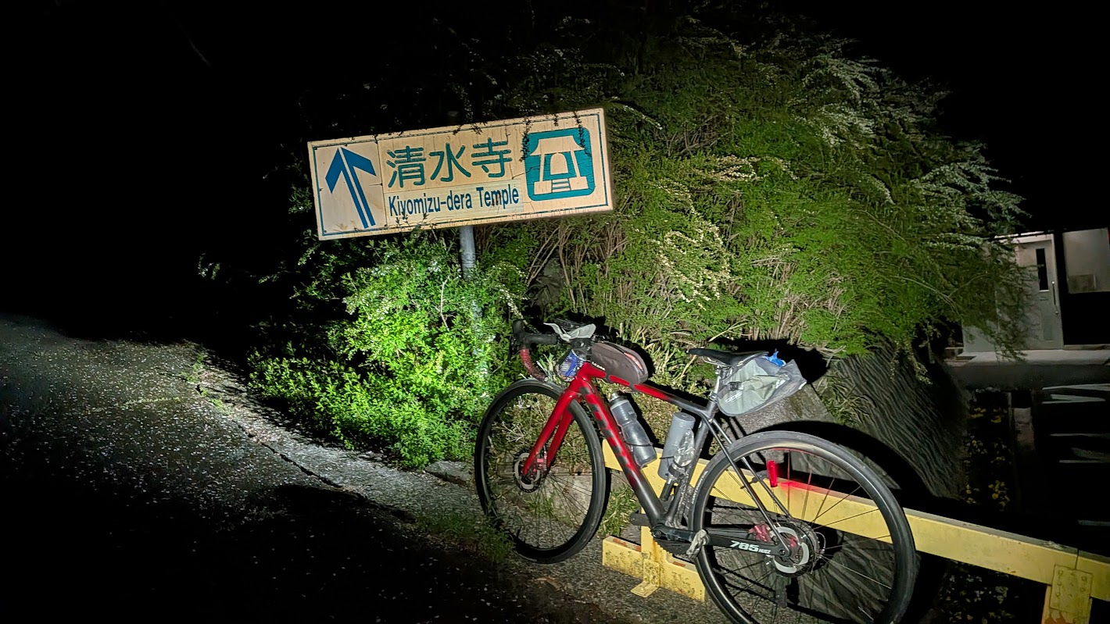

 |  |  |  |  |  | （通過チェック・フォトコントロール）⑥ 生石神社（石の宝殿）
